상품제안서
나빌레라 은박 자개필함 | 상품코드: S45176

 |  |  |  |  |  |  | 02-713-8555 | www.synergygift.co.kr
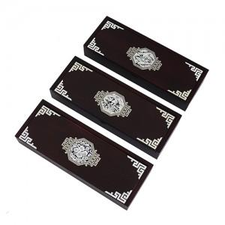

【상세/제작정보】 | <p><span style="font-size: 18.6667px;">※ 100개 미만 선물포장시 비용 발생됩니다.(개당 +350원 부가세별도)</span>​</p>

【인쇄/포장옵션】 | 실크 / 포장지포장

【공급단가】 | 수량 | 20~ | 100~ | 300~ | 500~ | 1,000~
*VAT별도 | 단가 | 15,800원 | 14,300원 | 13,700원 | 13,500원 | 13,200원

【상품 URL】 | https://www.synergygift.co.kr:443/src/goods_detail.php?gdno=45176

